可靠性测试
测试参数 | 并发数：100，持续时间：7天，线程启动时间：1s，均匀随机定时器：0至1000ms。

聚合报告
响应时间 | 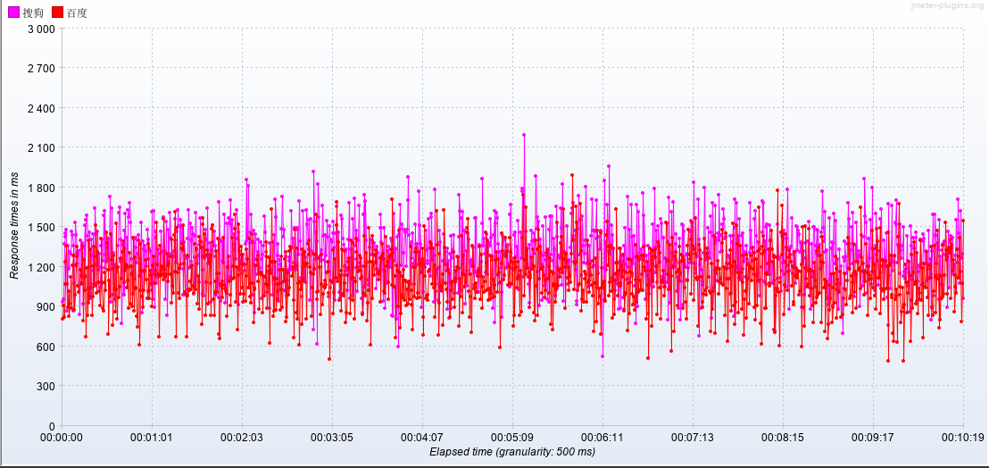
TPS | 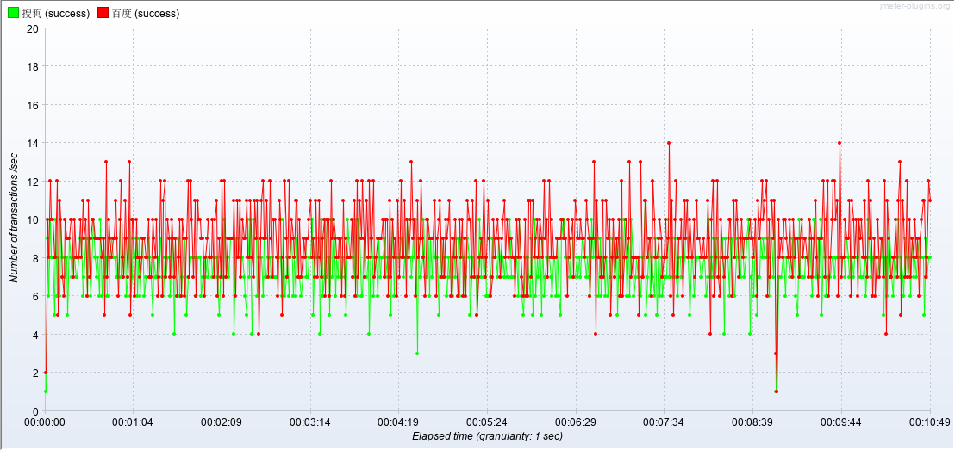
报错记录 | 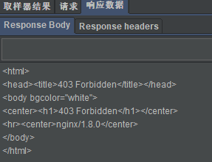

测试结论

